OFFER
REF
NAME*
COMPANY NAME
DATE*
SALES REP*
EMAIL*
PHONE #*
PAYMENT CURRENCY (€/£)*
BILLING ADDRESS*
ORDER NUMBER
PRE/IN HAND
DELIVERY TYPE

BRAND | IMAGE | PRODUCT NAME | MODEL | COLOUR | MEASUREMENTS | MATERIAL | QTY | RRP € | RRP TOT € | COST € | COST TOT € | COST £ | COST TOT £
JACQUEMUS |  | Il Chiquito homme | 213BA002-30 | BLACK | 12x9 cm | 100% Cowskin | 58 | € 595.00 | € 34,510.00 | € 200.48 | € 11,627.55 | £179.00 | £10,381.74
JACQUEMUS |  | Le Chiquito Moyen |  | BLACK GOLD | 18 x 13,5 cm | 100% Leather | 29 | € 780.00 | € 22,620.00 | € 262.44 | € 7,610.76 | £234.32 | £6,795.32
JACQUEMUS | 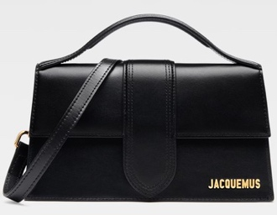 | Le Grand Bambino | 213BA007-30 | BLACK/GOLD | 23,5 x 13cm | 100% Leather | 153 | € 885.00 | € 135,405.00 | € 298.89 | € 45,730.17 | £266.87 | £40,830.51
JACQUEMUS | 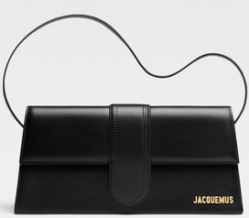 | Le Bambino Long | 221BA013-306 | BLACK | 28 x 13,5 | 100% Leather | 35 | € 920.00 | € 32,200.00 | € 309.83 | € 10,843.88 | £276.63 | £9,682.03
JACQUEMUS |  | Le Grand Bambino |  | BLACK COCCO | 23,5 x 13cm | 100% Leather | 28 | € 995.00 | € 27,860.00 | € 335.34 | € 9,389.52 | £299.41 | £8,383.50
JACQUEMUS | 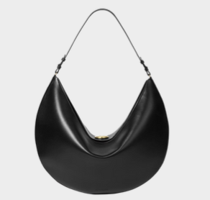 | Borsa Ovalo |  | BLACK | 49 cm x 25,5 cm x 10,5 cm | 100% Leather | 1 | € 1,500.00 | € 1,500.00 | € 506.66 | € 506.66 | £452.37 | £452.37
JACQUEMUS | 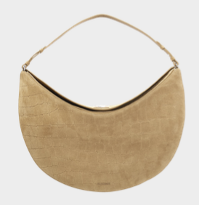 | Borsa Ovalo |  | BEIGE COCCO | 49 cm x 25,5 cm x 10,5 cm | 100% Leather | 1 | € 1,565.00 | € 1,565.00 | € 528.53 | € 528.53 | £471.90 | £471.90
JACQUEMUS | 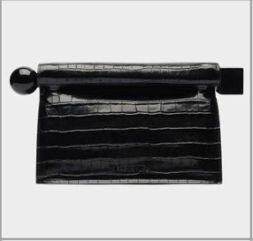 | Pochette Rond Carré |  | BLACK COCCO | Altezza 17 cm - Lunghezza 27,7 cm - Larghezza 12,20 cm - Apertura: 35 cm | 100% Leather | 2 | € 1,025.00 | € 2,050.00 | € 346.28 | € 692.55 | £309.17 | £618.35
JACQUEMUS | 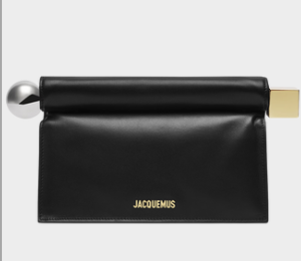 | Pochette Rond Carré |  | BLACK | Altezza 17 cm - Lunghezza 27,7 cm - Larghezza 12,20 cm - Apertura: 35 cm | 100% Leather | 1 | € 920.00 | € 920.00 | € 309.83 | € 309.83 | £276.63 | £276.63
JACQUEMUS | 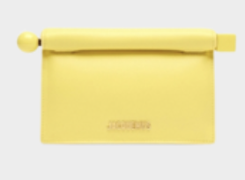 | Pochette Rond Carré |  | YELLOW | Altezza 17 cm - Lunghezza 27,7 cm - Larghezza 12,20 cm - Apertura: 35 cm | 100% Leather | 1 | € 810.00 | € 810.00 | € 273.38 | € 273.38 | £244.08 | £244.08
JACQUEMUS |  | Pochette Rond Carré |  | GREEN | Altezza 17 cm - Lunghezza 27,7 cm - Larghezza 12,20 cm - Apertura: 35 cm | 100% Leather | 1 | € 810.00 | € 810.00 | € 273.38 | € 273.38 | £244.08 | £244.08
JACQUEMUS | 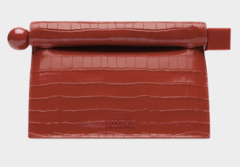 | Pochette Rond Carré |  | RED | Altezza 17 cm - Lunghezza 27,7 cm - Larghezza 12,20 cm - Apertura: 35 cm | 100% Leather | 2 | € 1,025.00 | € 2,050.00 | € 346.28 | € 692.55 | £309.17 | £618.35
JACQUEMUS |  | Il Chiquito homme |  | NAVY | 12x9 cm | 100% Cowskin | 1 | € 595.00 | € 595.00 | € 200.48 | € 200.48 | £179.00 | £179.00
JACQUEMUS | 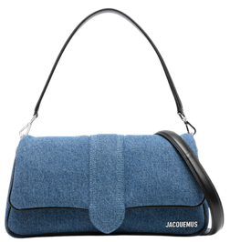 | Le bambimou | 231BA052-314 | Denim Jeans | 28 x 12 cm | 100% Cowskin | 2 | € 1,070.00 | € 2,140.00 | € 360.86 | € 721.71 | £322.19 | £644.38
JACQUEMUS | 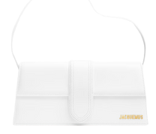 | Le Bambino Long |  | WHITE | 28 x 13,5 | 100% Leather | 2 | € 920.00 | € 1,840.00 | € 309.83 | € 619.65 | £276.63 | £553.26
JACQUEMUS |  | Le Chiquito Moyen |  | WHITE | 18 x 13,5 cm | 100% Leather | 16 | € 780.00 | € 12,480.00 | € 262.44 | € 4,199.04 | £234.32 | £3,749.14
JACQUEMUS | 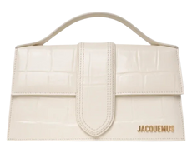 | Le Grand Bambino |  | WHITE COCCO | 23,5 x 13cm | 100% Leather | 76 | € 995.00 | € 75,620.00 | € 335.34 | € 25,485.84 | £299.41 | £22,755.21
JACQUEMUS | 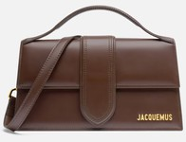 | Le Grand Bambino |  | BROWN | 23,5 x 13cm | 100% Leather | 2 | € 885.00 | € 1,770.00 | € 298.89 | € 597.78 | £266.87 | £533.73
JACQUEMUS | 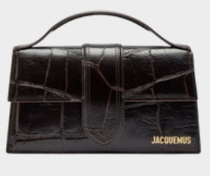 | Le Grand Bambino |  | Dark Brown Croco | 23,5 x 13cm | 100% Leather | 69 | € 995.00 | € 68,655.00 | € 335.34 | € 23,138.46 | £299.41 | £20,659.34
JACQUEMUS | 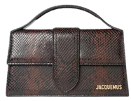 | Le Grand Bambino |  | BROWN PYTHON SKIN | 23,5 x 13cm | 100% Leather | 6 | € 995.00 | € 5,970.00 | € 335.34 | € 2,012.04 | £299.41 | £1,796.46
JACQUEMUS | 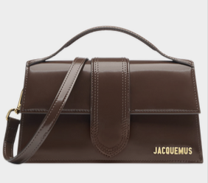 | Le Grand Bambino |  | MIDNIGHT BROWN | 23,5 x 13cm | 100% Leather | 66 | € 885.00 | € 58,410.00 | € 298.89 | € 19,726.74 | £266.87 | £17,613.16
JACQUEMUS |  | Le Grand Bambino |  | BEIGE PYTHON SKIN | 23,5 x 13cm | 100% Leather | 4 | € 995.00 | € 3,980.00 | € 335.34 | € 1,341.36 | £299.41 | £1,197.64
JACQUEMUS | 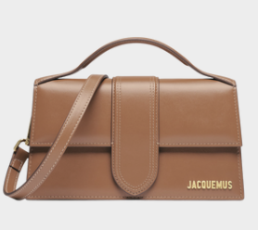 | Le Grand Bambino |  | Light Brown 2 | 23,5 x 13cm | 100% Leather | 66 | € 885.00 | € 58,410.00 | € 298.89 | € 19,726.74 | £266.87 | £17,613.16
JACQUEMUS | 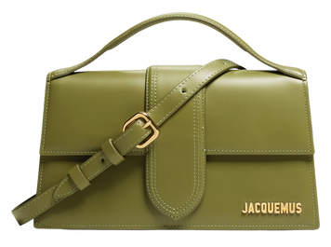 | Le Grand Bambino |  | GREEN KHAKI | 23,5 x 13cm | 100% Leather | 58 | € 885.00 | € 51,330.00 | € 298.89 | € 17,335.62 | £266.87 | £15,478.23
JACQUEMUS | 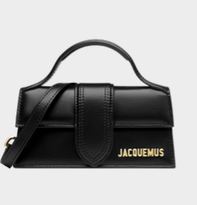 | Le Bambino |  | BLACK GOLD | 17,5 x 9 cm | 100% Cowskin | 100 | € 670.00 | € 67,000.00 | € 225.99 | € 22,599.00 | £201.78 | £20,177.68
JACQUEMUS | 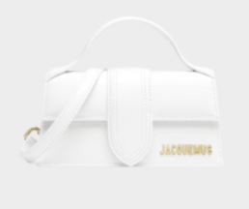 | Le Bambino |  | WHITE | 17,5 x 9 cm | 100% Cowskin | 2 | € 670.00 | € 1,340.00 | € 225.99 | € 451.98 | £201.78 | £403.55
JACQUEMUS | 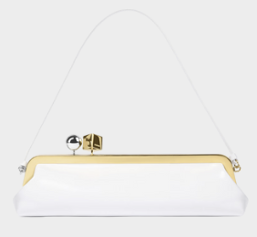 | Pochette Salon |  | WHITE | Lunghezza: 35 cm - Altezza: 12 cm - Profondità: 8,5 cm | 100% Cowskin | 1 | € 1,175.00 | € 1,175.00 | € 397.31 | € 397.31 | £354.74 | £354.74
JACQUEMUS | 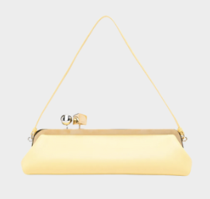 | Pochette Salon |  | YELLOW | Lunghezza: 35 cm - Altezza: 12 cm - Profondità: 8,5 cm | 100% Cowskin | 1 | € 1,175.00 | € 1,175.00 | € 397.31 | € 397.31 | £354.74 | £354.74
JACQUEMUS | 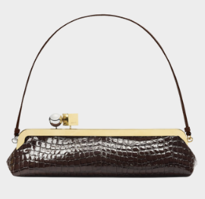 | Pochette Salon |  | BROWN COCCO | Lunghezza: 35 cm - Altezza: 12 cm - Profondità: 8,5 cm | 100% Cowskin | 1 | € 1,285.00 | € 1,285.00 | € 433.76 | € 433.76 | £387.28 | £387.28
JACQUEMUS |  | Le Bambino |  | GREEN | 17,5 x 9 cm | 100% Cowskin | 1 | € 670.00 | € 670.00 | € 225.99 | € 225.99 | £201.78 | £201.78
JACQUEMUS | 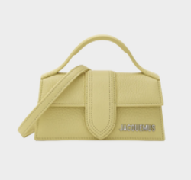 | Le Bambino |  | YELLOW | 17,5 x 9 cm | 100% Cowskin | 1 | € 670.00 | € 670.00 | € 225.99 | € 225.99 | £201.78 | £201.78
JACQUEMUS | 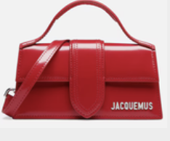 | Le Bambino |  | RED | 17,5 x 9 cm | 100% Cowskin | 1 | € 670.00 | € 670.00 | € 225.99 | € 225.99 | £201.78 | £201.78
JACQUEMUS | 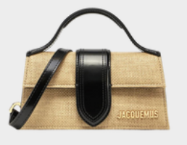 | Le Bambino |  | BLACK RAFIA | 17,5 x 9 cm | 100% Cowskin | 1 | € 670.00 | € 670.00 | € 225.99 | € 225.99 | £201.78 | £201.78
JACQUEMUS | 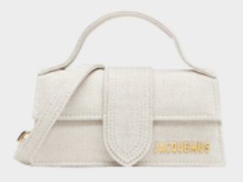 | Le Bambino |  | LIGHT GRIEGE | 17,5 x 9 cm | 100% Cowskin | 1 | € 670.00 | € 670.00 | € 225.99 | € 225.99 | £201.78 | £201.78
JACQUEMUS | 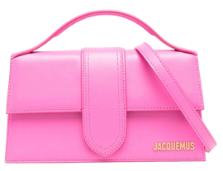 | Le Grand Bambino |  | NEON PINK | 23,5 x 13cm | 100% Leather | 20 | € 885.00 | € 17,700.00 | € 298.89 | € 5,977.80 | £266.87 | £5,337.32
JACQUEMUS | 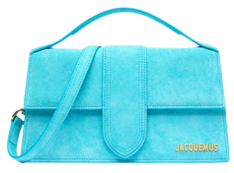 | Le Grand Bambino | 213BA007-321 | TURQUOISE | 23,5 x 13cm | 100% Leather | 2 | € 885.00 | € 1,770.00 | € 298.89 | € 597.78 | £266.87 | £533.73
JACQUEMUS | 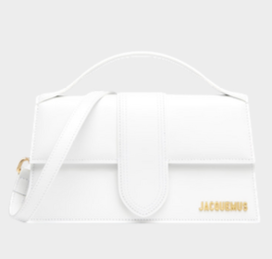 | Le Grand Bambino |  | WHITE | 23,5 x 13cm | 100% Leather | 1 | € 885.00 | € 885.00 | € 298.89 | € 298.89 | £266.87 | £266.87
JACQUEMUS | 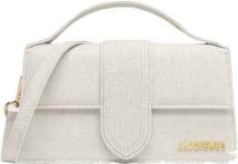 | Le Grand Bambino |  | LIGHT GRIEGE | 23,5 x 13cm | 100% Leather | 12 | € 885.00 | € 10,620.00 | € 298.89 | € 3,586.68 | £266.87 | £3,202.39
JACQUEMUS | 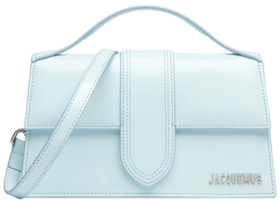 | Le Grand Bambino | 213BA007-312 | PALE BLUE | 23,5 x 13cm | 100% Leather | 8 | € 885.00 | € 7,080.00 | € 298.89 | € 2,391.12 | £266.87 | £2,134.93
JACQUEMUS | 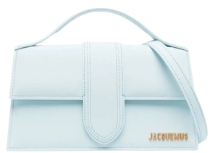 | Le Grand Bambino |  | LIGHT BLUE | 23,5 x 13cm | 100% Leather | 3 | € 885.00 | € 2,655.00 | € 298.89 | € 896.67 | £266.87 | £800.60
JACQUEMUS | 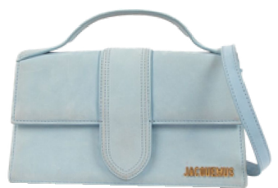 | Le Grand Bambino |  | DARK LIGHT BLUE | 23,5 x 13cm | 100% Leather | 7 | € 885.00 | € 6,195.00 | € 298.89 | € 2,092.23 | £266.87 | £1,868.06
JACQUEMUS | 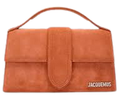 | Le Grand Bambino |  | TERRACOTTA | 23,5 x 13cm | 100% Leather | 33 | € 885.00 | € 29,205.00 | € 298.89 | € 9,863.37 | £266.87 | £8,806.58
JACQUEMUS | 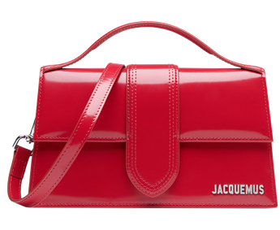 | Le Grand Bambino |  | RED | 23,5 x 13cm | 100% Leather | 33 | € 885.00 | € 29,205.00 | € 298.89 | € 9,863.37 | £266.87 | £8,806.58
JACQUEMUS | 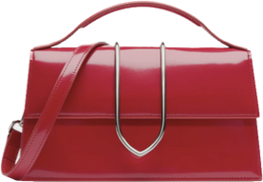 | Le Grand Bambino |  | RED LA CROICIERE | 23,5 x 13cm | 100% Leather | 33 | € 1,070.00 | € 35,310.00 | € 360.86 | € 11,908.22 | £322.19 | £10,632.33
JACQUEMUS | 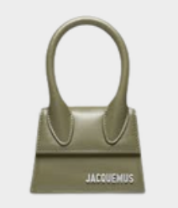 | Il Chiquito homme |  | KHAKI | 12x9 cm | 100% Cowskin | 1 | € 595.00 | € 595.00 | € 200.48 | € 200.48 | £179.00 | £179.00
JACQUEMUS |  | Il Chiquito homme |  | Light Brown 2 | 12x9 cm | 100% Cowskin | 1 | € 595.00 | € 595.00 | € 200.48 | € 200.48 | £179.00 | £179.00
 |  |  |  |  |  |  | 944 |  | € 820,640.00 |  | € 276,870.55 |  | £247,205.85

